Hoja1
🎤 INMP441
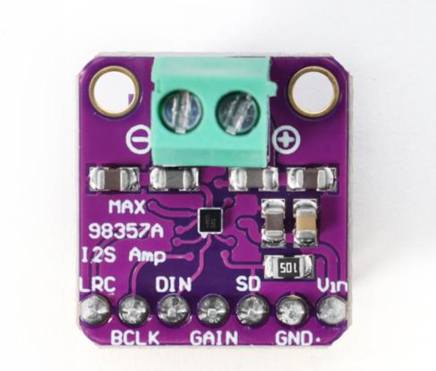
Pin MIC | Raspberry Pi | Pin físico
VDD | 3.3V | Pin 1
GND | GND | Pin 6
SCK | GPIO18 | Pin 12
WS | GPIO19 | Pin 35
SD | GPIO20 | Pin 38
L/R | GND | —

🔊 MAX98357A

Pin DAC | Raspberry Pi | Pin físico
VIN | 5V | Pin 2
GND | GND | Pin 9
BCLK | GPIO18 | Pin 12
LRC | GPIO19 | Pin 35
DIN | GPIO21 | Pin 40

🔁 CLAVE (esto es lo único “compartido”)

GPIO | Va a
GPIO18 | MIC + DAC
GPIO19 | MIC + DAC

